Tabelle1
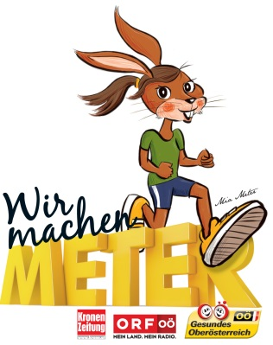
Wir machen Meter - Pass - Mia Meter
Volksschule/Kindergarten

Klasse/Gruppe: | ________________________________________________________
Adresse: | ________________________________________________________
Volksschule/ Kindergarten: | ________________________________________________________

Unsere gesunden Meter ... (Gesamtmeter werden automatisch errechnet)

Datum | Anzahl Kinder pro Klasse/Gruppe | Meter pro Kind | Gesamtmeter
 |  |  | 0
 |  |  | 0
 |  |  | 0
 |  |  | 0
 |  |  | 0
 |  |  | 0
 |  |  | 0
 |  |  | 0
 |  |  | 0
 |  |  | 0
 |  |  | 0
 |  |  | 0
 |  |  | 0
 |  |  | 0
 |  |  | 0
 |  |  | 0
 |  |  | 0
 |  |  | 0
 |  |  | 0
 |  |  | 0
 |  |  | 0
 |  |  | 0
 |  |  | 0
 |  |  | 0
 |  |  | 0
 |  |  | 0
 |  |  | 0
 |  |  | 0
 |  |  | 0
 |  |  | 0
Geschaffte gesunde Meter: |  |  | 0

Hilfe zur Umrechnung:
1 km = 1.000 m
1 Kinderschritt entspricht ca. 0,4 m

